상품제안서
스탠다드에코백(중) | 상품코드: F02373

 |  |  |  |  |  |  | 02-412-0044 | www.easy1.co.kr
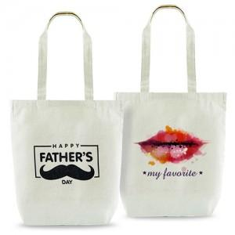

【상세/제작정보】 | 풀칼라인쇄는 디자인 난이도에 따라 단가 변동이 있을 수 있습니다.

【인쇄/포장옵션】 | 실크, 풀칼라 / 포장불가능

【공급단가】 | 수량 | 200~ | 500~ | 1,000~ | 2,000~ | 4,000~
*VAT별도 | 단가 | 1,680원 | 1,620원 | 1,560원 | 1,500원 | 1,440원

【상품 URL】 | http://www.easy1.co.kr/src/goods_detail.php?gdno=2373

